Sheet1
 |  |  |  |  |  | CDC 주의
 | CLK 관련설정 | 연결 block | 0 | 1 | EXT_MCLK (MCLK 인가) | channel out spread | OSC 1 공통 | OSC 2 공통 ( MCLK open )
 | OSC1_SPREAD_EN | FLL1
 | OSC2_SPREAD_EN | FLL2
 | SPREAD1_SPD | FLL1
 | SPREAD2_SPD | FLL2
 | SPRD1_GAIN | FLL1
 | SPRD2_GAIN | FLL2
 | OPT_CLK_SEL | opt_clk | osc2 | mclk | 1 | 0 | x | 0
 | LD_RD_CLK_SEL [11] | LD_buffer - ch_if | opt_clk | osc1 | 1 | 0 | x | 1
 | SERIALIZE_CLK_SEL [3] | ch_if | opt_clk | osc1 | 1 | 0 | x | 1
 | SVO_CLK_SEL | SVO | opt_clk | osc1 | 0 | 1 | x | 0

 | OSC 2 를 꺼내는 법
 |  |  |  |  |  | address | data
1 | SW reset |  |  |  |  | - | -
2 | OSC2 클럭 통일 |  |  |  |  | 0x1B | 0x0808 | MCLK(Mhz) | 32분주 clk 계산 (us)
3 | Serial Hi/Low 를 1:1 로 설정한다 ( 32분주의 경우 16,16 으로 설정 ) |  |  |  |  | 0x1D | 0x1010 | 35 | 892.9
4 | Channel 을 켠다 |  |  |  |  | 0x35 | 0x0001
5 | daisy_dev_ch_size 를 >0 으로 설정한다 |  |  |  |  | 0x20 | 0x001F
6 | Block size 를 >0 으로 설정한다 |  |  |  |  | 0x31 | 0x00FF
7 | DIO 의 출력 CLK 을 확인한다 |  |  |  |  | 0x06 | 0x8000 | DIO 에서 출력한 clk 에서 x32 하면 MCLK 주파수 입니다.
8 | Vsync (>120Hz) 마다 6번을 반복 |  |  |  |  |  |  | 수식으로는 MCLK = DIO CLK x 32

 | <simulation 예제>
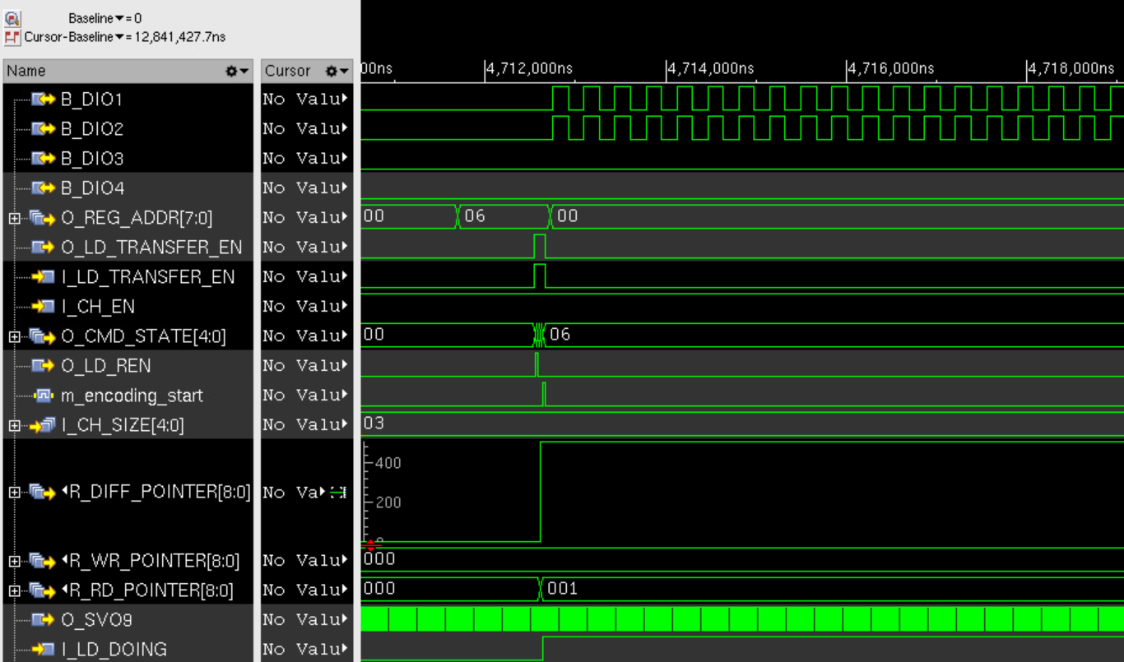

 | OSC2 주파수 trim 방법

 | 1. Vsync 와 Vsync 사이 중간 지점에서 DIO 출력된 CLK 의 주기를 측정한다
 | 2. 해당 클럭 주기 정보를 최소 100회 이상 average 한다
 | 3. 상기 결과 값이 원하는 값이 되도록 trim register 를 조정한다 ( trim register 상세정보는 XCR_TEST_PLAN 문서 참조 )

 | OSC1 주파수 trim 방법
 | 1. SVO9 로 MCLK 을 분주하지 않고 출력시킨다 ( 0xF0 : 0x80120 )
 | 2. 측정 방법은 기존 XC24 와 동일한 방법을 사용한다

Sheet2
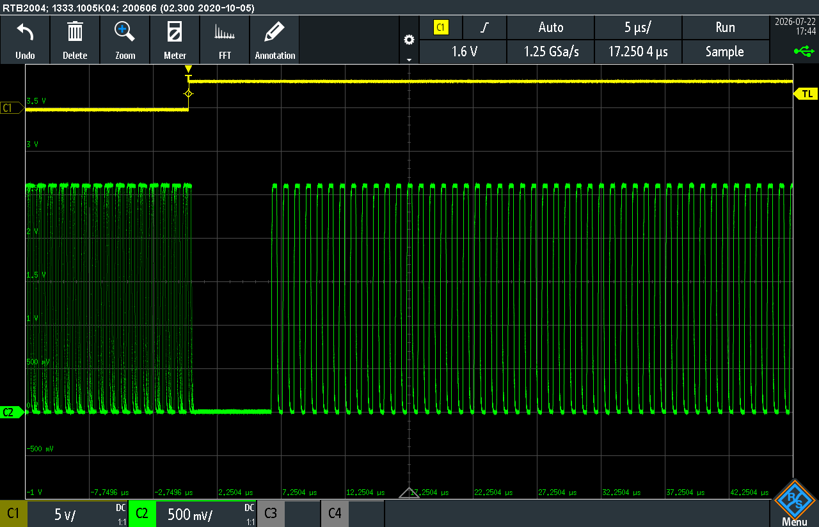
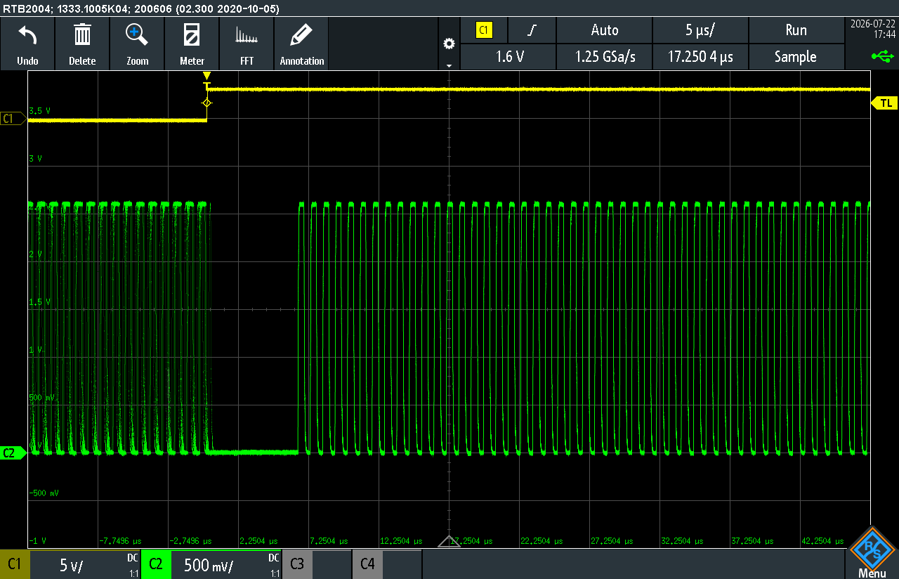
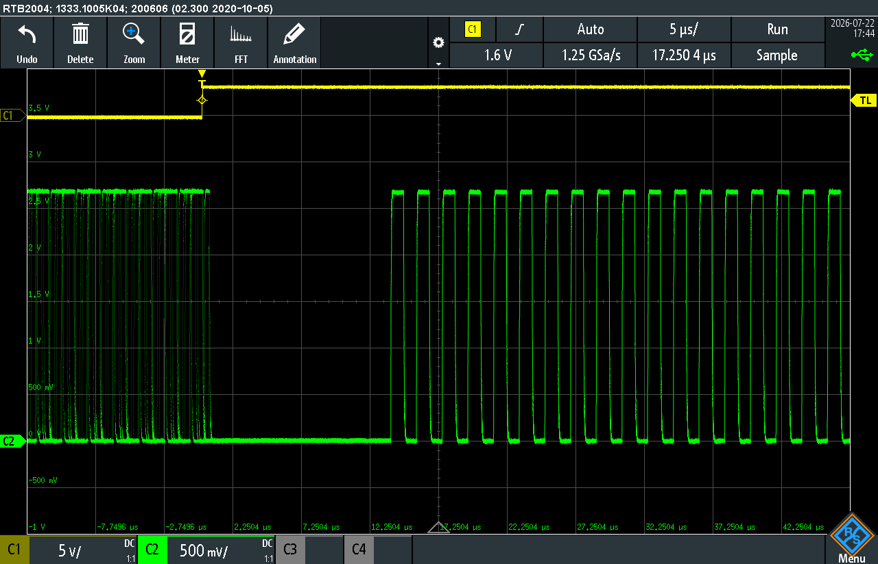
테스트 시퀀스
1. "sheet1" 내용에 따라 XCR 제어 설정 (우측 그림)
2. 0xF4번지 0x0A5A Write(OTP Protect 해제)
3. 0x1B 번지를 원하는 OSC에 맞게 설정 (0x0000 / 0x0808)
4. OSC_RCTL1/2 값을 바꿔가며 어떤 OSC(A/B)가 바뀌는지 체크

0x1B | 0x0000 | OSC_A 추정
default |  |  | OSC_A 변경 |  | OSC_B 변경
osc_rctl | 0x10 |  | osc_rctl | 0x00 | osc_rctl | 0x10
osc_rctl2 | 0x10 |  | osc_rctl2 | 0x10 | osc_rctl2 | 0x00

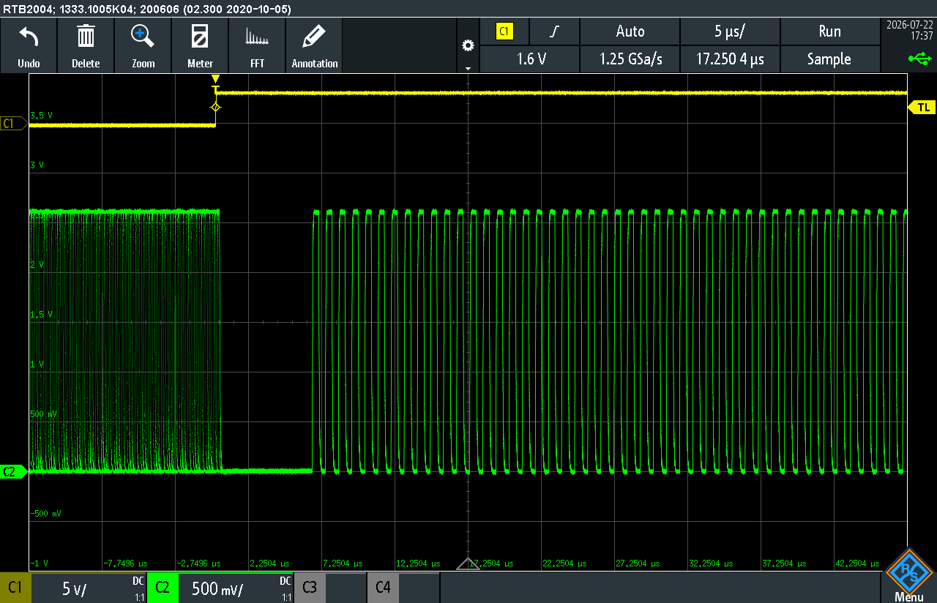
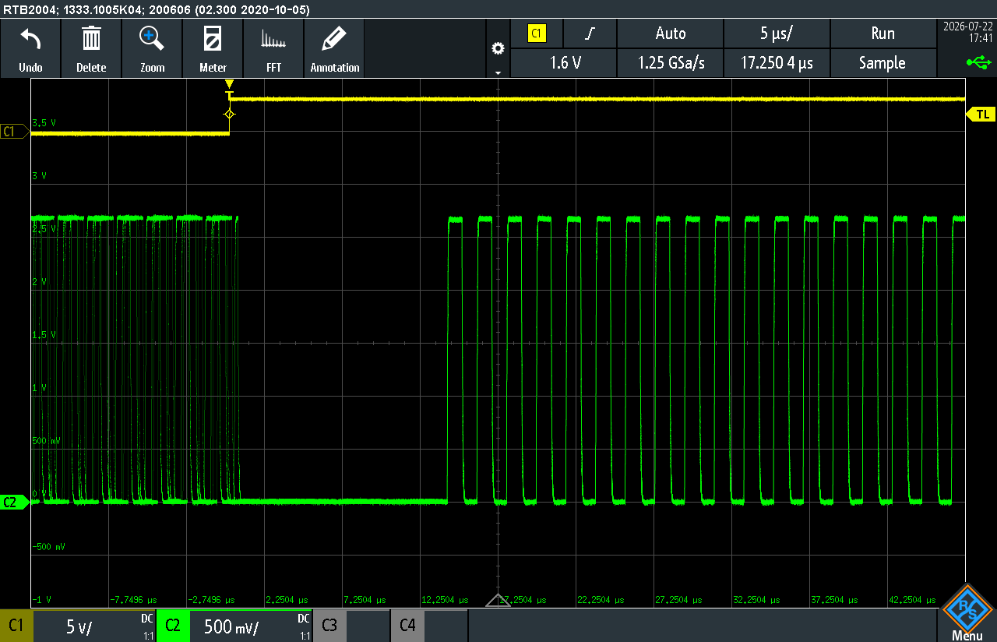
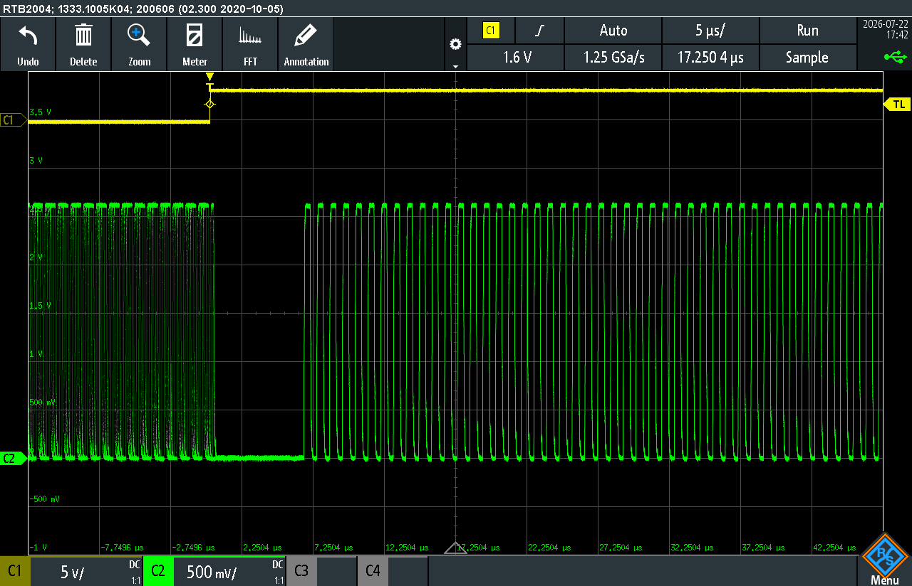

0x1B | 0x0808 | OSC_B 추정
default |  |  | OSC_A 변경 |  | OSC_B 변경
osc_rctl | 0x10 |  | osc_rctl | 0x00 | osc_rctl | 0x10
osc_rctl2 | 0x10 |  | osc_rctl2 | 0x10 | osc_rctl2 | 0x00

